II D) 4 A
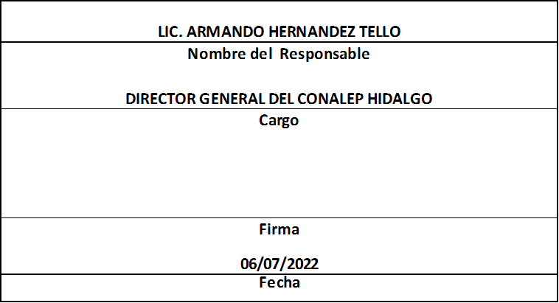
Formato: Trabajadores que Tramitaron Licencia Prejubilatoria en el Periodo |  |  |  |  |  |  |  |  |  |  | Entidad Federativa: |  |  | Hidalgo
Fondo de Aportaciones para la Educación Tecnológica y de Adultos/Colegio Nacional de Educación Profesional Técnica (FAETA/CONALEP) |  |  |  |  |  |  |  |  |  |  |  | No. Trimestre y año: |  | 2do. Trimestre 2022
 |  |  |  |  |  |  |  |  |  |  |  |  |  |  | Hoja 1 de 1

R.F.C. | CURP | NOMBRE | Clave integrada | Clave Presupuestal |  |  |  |  |  |  | Periodo Licencia |  | Percepciones pagadas con Presupuesto Federal en el Periodo reportado* | Percepciones pagadas con Presupuesto de otra Fuente en el Periodo reportado* | Clave CT Origen
 |  |  |  | Partida Presupuestal | Código de Pago | Clave de Unidad | Clave de Sub Unidad | Clave de Categoría | Horas Semana Mes | Número de Plaza | Inicio | Conclusión

EN EL TRIMESTRE QUE SE REPORTA NO SE PRESENTARON CASOS

Total Personas : | 0

Fuente : Información proporcionada por las Entidades Federativas

